Sheet1
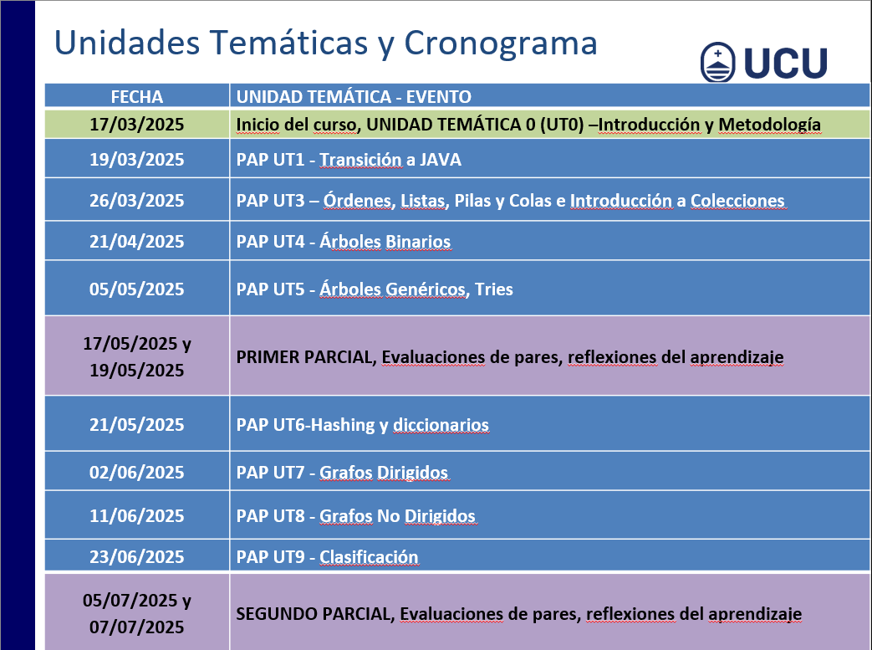
Semana | Día | Total | Asistencias | Flaltas | Porcentaje

1 | L 17 | 18 | 12 | 4 | 67%
 | M 19
2 | L 24
 | M 26
3 | L 31
 | M 2
4 | L 7
 | M 9
5 | L14
 | M16
6 | L21
 | M23
7 | L28
 | M30
8 | L5
 | M7
9 | L12
 | M14
10

11

12

13

14

15

16

17

18

19

20

